DATA
 |  | HKN
 |  | Export source: 20260122
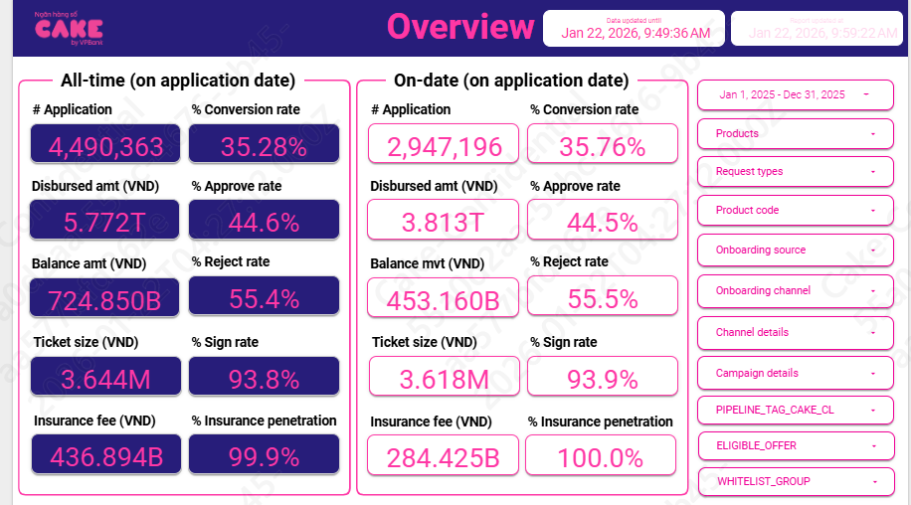
 | 1 | Aproval rate, signed rate

 |  | aprroval rate |  | 38.15%
 |  | Signed rate |  | 93.73%

 |  | Application | 2,947,196
 |  | Approval | 1,124,247
 |  | Signed | 1,053,793

 | 2 | Disburse, Tenor, Insurance, IR

 |  | Disburse date | # Disburse | Disburse amount (VND) |  | Ticket size (VND) | Avg tenor (Month) | Avg IR (%) | Insurance fee (VND) | % Insurance penetration by date
 | PD | Dec-25 | 188031 | 699,210,716,000.00 | 190,721,187,321.00 | 3,718,592.76 | 1.00 | 0.56689295914 | 51,741,676,000.00 | 0.99998936346 | 647,469,040,000
 | PD | Nov-25 | 168520 | 573,628,436,000.00 | 34,260,992,528.00 | 3,403,919.04 | 1.00 | 0.56788096368 | 42,439,206,000.00 | 1 | 531,189,230,000
 | PD | Oct-25 | 170703 | 591,442,880,000.00 | 36,240,388,319.00 | 3,464,748.01 | 1.00 | 0.5699715295 | 43,760,590,000.00 | 1 | 547,682,290,000
 | PD | Sep-25 | 137891 | 468,373,996,000.00 | 31,047,611,939.00 | 3,396,697.36 | 1.00 | 0.5710532232 | 34,644,786,000.00 | 1 | 433,729,210,000
 | PD | Aug-25 | 92113 | 314,000,196,000.00 | 15,439,379,324.00 | 3,408,858.64 | 1.00 | 0.57115065192 | 23,212,896,000.00 | 1 | 290,787,300,000
 | PD | Jul-25 | 63333 | 236,663,940,000.00 | 12,296,965,387.00 | 3,736,818.72 | 1.00 | 0.58071937221 | 17,494,140,000.00 | 1 | 219,169,800,000
 | PD | Jun-25 | 37045 | 164,604,632,000.00 | 5,584,537,745.00 | 4,443,369.74 | 1.00 | 0.59810500742 | 12,170,632,000.00 | 0.9999730058 | 152,434,000,000
 | PD | May-25 | 40652 | 167,858,172,000.00 | 6,206,674,079.00 | 4,129,149.17 | 1.00 | 0.59718095051 | 12,395,692,000.00 | 1 | 155,462,480,000
 | PD | Apr-25 | 40388 | 163,797,828,000.00 | 5,553,237,320.00 | 4,055,606.32 | 1.00 | 0.59601861939 | 12,087,558,000.00 | 1 | 151,710,270,000
 | PD | Mar-25 | 42319 | 158,845,500,000.00 | 5,459,971,468.00 | 3,753,526.78 | 1.00 | 0.59481084147 | 12,610,100,000.00 | 0.99981095962 | 146,235,400,000
 | PD | Feb-25 | 35363 | 133,485,000,000.00 | 4,749,141,919.00 | 3,774,708.03 | 1.00 | 0.59569041088 | 10,618,710,000.00 | 1 | 122,866,290,000
 | PD | Jan-25 | 37562 | 141,375,000,000.00 | 5,354,592,901.00 | 3,763,777.22 | 1.00 | 0.59706085938 | 11,270,440,000.00 | 1 | 130,104,560,000

 |  |  |  |  |  |  | 1.000
 |  |  |  |  | Adj ticket size | Ticketsize | Tenor |  | % Insurance rate | Penetration
 |  | AVG |  |  | 4 | 3.536 | 1.000 | 56.82% | 8.00% | 100.0%

 |  |  | 1 | 2 | 3 | 4 | 5 | 6 | 7 | 8 | 9 | 10 | 11 | 12
 |  | Limit OD | 581,050,000 | 427,800,000 | 512,350,000 | 514,550,000 | 517,850,000 | 527,000,000 | 425,350,000 | 78,350,000 | 86,800,000 | 104,300,000 | 85100000 | 69950000

 |  | Limit fee | 0.0005

 | 3 | UW, collection, MKT

 |  |  | 1 | 2 | 3 | 4 | 5 | 6 | 7 | 8 | 9 | 10 | 11 | 12
 |  | New ACC | 37,557 | 35,357 | 42,315 | 40,433 | 40,883 | 37,045 | 63,333 | 92,113 | 137,889 | 170,644 | 168,520 | 188,031
 |  | Accum | 48,569 | 43,818 | 45,385 | 44,806 | 44,647 | 42,621 | 45,925 | 83,734 | 127,388 | 151,899 | 165,822 | 184,132
 |  | Disbursement | 141,375,000,000 | 133,485,000,000 | 158,817,500,000 | 163,797,828,000 | 167,858,172,000 | 164,604,632,000 | 236,641,260,000 | 314,000,196,000 | 468,367,516,000 | 591,173,880,000 | 573,628,436,000 | 699,210,716,000

 |  | UW | 294,708,631 | 241,456,911 | 274,430,890 | 256,778,107 | 230,726,390 | 261,318,967 | 774,554,348 | 1,088,847,457 | 1,250,064,988 | 1,377,055,722 | 1,256,868,674 | 1,567,243,148
 |  | MKT acquisition | - | - | - | - | - | - | 40,000,000 | 38,824,927 | 104,403,980 | 94,113,533 | 125,757,047 | 24,403,980
 |  | Partner acquisition | 5,613,597,335 | 5,090,892,820 | 5,481,907,837 | 3,923,265,598 | 4,564,628,668 | 5,017,928,237 | 5,519,565,810 | 5,578,703,708 | 7,906,579,903 | 10,738,623,392 | 9,627,100,384 | 9,293,871,690
 |  | Open cost (Esign, NFC) | 74,545,065 | 56,131,305 | 75,152,614 | 119,315,953 | 66,792,605 | 68,376,864 | 91,851,795 | 111,126,840 | 145,122,237 | 176,373,368 | 174,356,613 | 206,071,680
 |  | Collection | 380,133,278 | 454,121,694 | 206,369,764 | 198,285,511 | 231,588,272 | 80,922,783 | 121,000,549 | 121,491,554 | 150,317,562 | 429,133,212 | 582,404,005 | 594,616,479
 |  | SMS | 29,016,624 | 14,547,401 | 19,220,055 | 26,683,398 | 20,358,234 | 17,135,613 | 23,219,446 | 16,912,920 | 43,212,987 | 70,298,093 | 73,907,785 | 67,674,083

 |  | 0.000 | marketing_acquisition_cost
 |  | 0.008 | Underwriting
 |  | 0.005 | Collection |  |  | (Chi phi Q3 không đầy đủ do chuyển đổi hệ thống)
 |  | 0.001 | Opening
 |  | 0.0004 | SMS

 | 4 | Partner acquisition cost | (tính theo tỉ lệ giải ngân)
 |  |  | Sharing TOI | Leadgen |  |  |  | Disbursement |  |  | Total Q4 | Jan-25 | Feb-25 | Mar-25 | Apr-25 | May-25 | Jun-25 | Jul-25 | Aug-25 | Sep-25 | Oct-25 | Nov-25 | Dec-25
 | PD | VDS | 50% |  |  |  |  | Payday | payday | VDS | 916.25 | 140,501,000,000 | 132,184,000,000 | 156,783,500,000 | 162,270,828,000 | 166,904,172,000 | 164,068,632,000 | 181,103,580,000 | 188,150,580,000 | 269,540,028,000 | 322,185,708,000 | 289,807,632,000 | 304,260,732,000
 | PD | VDS | 50% |  |  |  |  | Payday | payroll | VDS | 3.47 | 874,000,000 | 1,301,000,000 | 2,034,000,000 | 1,527,000,000 | 954,000,000 | 536,000,000 | 894,000,000 | 1,104,000,000 | 1,189,000,000 | 942,000,000 | 1,259,000,000 | 1,270,000,000
 | PD | CAKE |  |  |  |  |  | Payday | payday | CAKE | 922.28 |  |  |  |  |  |  | 54,643,680,000 | 124,745,616,000 | 196,882,488,000 | 261,600,732,000 | 276,096,276,000 | 384,586,924,000
 | PD | VNPAY |  | 1% |  |  |  | Payday | payday | VNPAY | 21.99 |  |  |  |  |  |  | - | - | 756,000,000 | 6,445,440,000 | 6,465,528,000 | 9,082,260,000
 | PD | ZALOPAY |  | 2.50% |  |  |  | Payday | payday | ZALOPAY | 0.01 |  |  |  |  |  |  | - | - |  |  |  | 10,800,000
 |  | AVERAGE | 0.25 | 0.01%
 | 5
 |  | CAKE
 |  | From | To | Penalty fee | Penalty IR | %Attrition |  |  | From | To | Penalty fee | Penalty IR | %Attrition |  |  | From | To | Penalty fee | Penalty IR | %Attrition
CL | VDS | 1 | 1 | 8.00% |  | 12% |  | VDS | 2 | 3 | 8.00% |  | 6.00% |  | VDS | 4 | 14 | 5.00% |  | 2.00%
CL | VDS | 1 | 1 | 8.00% |  | 12% |  | VDS | 2 | 3 | 8.00% |  | 6.00% |  | VDS | 4 | 14 | 5.00% |  | 2.00%
CL | CAKE | 1 | 1 | 8.00% |  | 11% |  | CAKE | 2 | 3 | 8.00% |  | 4.50% |  | CAKE | 4 | 14 | 5.00% |  | 1.80%
CL | MWG | 1 | 1 | 8.00% |  | 1% |  | MWG | 2 | 3 | 8.00% |  | 2.00% |  | MWG | 4 | 14 | 8.00% |  | 1.00%
CL | VNPAY | 1 | 1 | 8.00% |  | 4% |  | VNPAY | 2 | 3 | 8.00% |  | 2.50% |  | VNPAY | 4 | 14 | 8.00% |  | 2.50%
CL | ZaloPAY | 1 | 1 | 3.00% |  | 6% |  | ZaloPAY | 2 | 3 | 3.00% |  | 4.00% |  | ZaloPAY | 4 | 14 | 3.00% |  | 1.30%
CL | VNPOST | 1 | 1 | 3.00% |  | 1% |  | VNPOST | 2 | 3 | 3.00% |  | 1.0% |  | VNPOST | 4 | 14 | 3.00% |  | 1.0%
OD |  | 1 | 1 | 0 |  | 0 |  |  | 2 | 3 | 0 |  | 0 |  |  | 4 | 14 | 0 |  | 0
PD | VDS | 1 | 1 | 0 |  | 95% |  | VDS | 2 | 3 | 0 |  | 0.00% |  | VDS | 4 | 14 | 0 |  | 0.00%
PD | VDS | 1 | 1 | 0 |  | 95% |  | VDS | 2 | 3 | 0 |  | 0.00% |  | VDS | 4 | 14 | 0 |  | 0.00%
PD | CAKE | 1 | 1 | 0 |  | 95% |  | CAKE | 2 | 3 | 0 |  | 0.00% |  | CAKE | 4 | 14 | 0 |  | 0.00%
PD | VNPAY | 1 | 1 | 0 |  | 95% |  | VNPAY | 2 | 3 |  |  |  |  | VNPAY | 4 | 14

 |  |  |  | Penalty fee | Penalty IR | %Attrition
PD | VDS | 892,697,006,794 | 1 | 0.00% |  | 0.95
PD | VDS | 687,117,693,555 | 2-3 | 0.00% |  | -
PD | CAKE | 205,579,313,239 | other | 0.00% |  | -
PD | VNPAY | 56,415,276,705

 | 6 | Risk cost

 | Row Labels | ADJ | AVG q4 |  | 1 | 2 | 3 | 4 | 5 | 6 | 7 | 8 | 9 | 10 | 11 | 12
 | 0 | 7.40% | 9.91% |  | 7% | 8% | 7% | 6% | 6% | 6% | 6% | 9% | 8% | 11% | 10% | 9%
 | 1 | 79.50% | 80.65% |  | 61% | 82% | 80% | 72% | 76% | 79% | 79% | 78% | 77% | 79% | 81% | 82%
 | 2 | 95.13% | 95.13% |  | 100% | 100% | 90% | 95% | 100% | 94% | 88% | 91% | 95% | 93% | 95% | 97%
 | 3 | 97.62% | 97.62% |  | 96% | 97% | 101% | 97% | 97% | 98% | 100% | 100% | 97% | 97% | 97% | 99%
 | 4 | 98.94% | 98.94% |  | 103% | 98% | 94% | 98% | 98% | 98% | 96% | 98% | 98% | 100% | 99% | 98%
 | 5 | 99.90% | 98.10% |  | 99% | 91% | 99% | 99% | 92% | 99% | 100% | 100% | 99% | 100% | 99% | 95%
 | 6 | 99.00% | 97.46% |  | 96% | 102% | 102% | 99% | 100% | 99% | 92% | 101% | 98% | 94% | 98% | 100%
 | 7 | 98.68% | 98.68% |  | 99% | 97% | 93% | 96% | 97% | 98% | 100% | 93% | 98% | 100% | 99% | 97%
 | 8 | 91.51% | 91.51% |  | 98% | 94% | 101% | 99% | 104% | 99% | 100% | 102% | 100% | 71% | 100% | 104%
 | 9
 | 10
 | 11
 | 12
 | 13
 | 14
 | 15

 |  |  |  |  | 1 | 2 | 3 | 4 | 5 | 6 | 7 | 8 | 9 | 10 | 11 | 12
 |  |  | 0 | 140,907,432,312 | 125,733,474,174 | 120,452,958,029 | 124,792,371,704 | 130,856,706,527 | 132,564,696,356 | 131,668,433,529 | 187,034,559,967 | 234,570,648,779 | 361,167,057,609 | 427,073,147,362 | 444,050,983,683 | 518,502,880,178
 |  |  | 1 | 8,049,379,348 | 10,430,070,154 | 9,674,986,086 | 8,031,063,372 | 7,402,106,547 | 8,351,092,769 | 8,559,537,399 | 8,307,280,207 | 16,822,083,715 | 19,265,374,663 | 40,594,276,097 | 41,642,193,407 | 38,818,570,296
 |  |  | 2 | 4,435,792,144 | 4,896,829,780 | 8,595,511,000 | 7,706,420,334 | 5,771,683,753 | 5,654,194,523 | 6,582,155,229 | 6,768,128,609 | 6,476,677,859 | 12,875,173,819 | 15,270,541,419 | 32,868,197,980 | 34,029,191,778
 |  |  | 3 | 5,098,774,496 | 4,313,905,587 | 4,713,700,431 | 7,751,016,797 | 7,330,539,438 | 5,690,338,454 | 5,340,986,249 | 5,791,073,866 | 6,185,152,797 | 6,135,605,392 | 11,999,715,261 | 14,553,409,292 | 31,842,681,047
 |  |  | 4 | 4,790,023,788 | 4,888,975,408 | 4,169,222,252 | 4,758,990,057 | 7,495,611,443 | 7,133,370,522 | 5,549,175,405 | 5,489,579,313 | 5,883,465,410 | 5,984,050,756 | 5,935,025,762 | 11,657,360,869 | 14,406,280,932
 |  |  | 5 | 4,124,645,905 | 4,934,745,342 | 4,778,161,995 | 3,925,917,203 | 4,662,271,901 | 7,322,457,696 | 6,999,822,052 | 5,316,725,948 | 5,360,248,366 | 5,783,462,054 | 5,974,154,178 | 5,854,320,253 | 11,465,822,103
 |  |  | 6 | 3,444,566,681 | 4,087,432,848 | 4,501,563,793 | 4,721,019,466 | 3,874,414,147 | 4,311,181,112 | 7,219,004,819 | 7,209,935,596 | 5,292,425,080 | 5,287,955,522 | 5,868,417,448 | 5,926,888,411 | 5,566,562,267
 |  |  | 7 | 3,056,608,221 | 3,297,912,124 | 4,187,173,007 | 4,597,721,703 | 4,660,876,514 | 3,968,094,669 | 4,254,982,638 | 6,625,430,860 | 7,272,688,767 | 5,198,158,627 | 4,994,629,138 | 5,772,400,183 | 5,901,405,147
 |  |  | 8 | 2,403,947,249 | 3,032,344,975 | 3,209,061,450 | 3,877,434,529 | 4,432,611,255 | 4,506,713,760 | 3,895,059,680 | 4,514,742,412 | 6,166,309,473 | 7,131,035,354 | 5,206,442,770 | 4,941,925,114 | 5,596,138,320
 |  |  | 9 | 1,992,845,181 | 2,364,770,807 | 2,861,013,337 | 3,241,227,191 | 3,857,609,577 | 4,616,781,640 | 4,463,656,517 | 4,019,506,825 | 4,617,428,275 | 6,166,309,473 | 5,059,247,637 | 5,206,442,770 | 5,118,772,716
 |  |  | 10 | 19,100,946,411 | 21,071,369,888 | 22,848,159,753 | 25,814,153,486 | 29,055,380,677 | 32,912,990,254 | 37,529,771,894 | 41,986,480,470 | 46,118,075,097 | 50,731,503,372 | 59,102,096,116 | 64,161,343,753 | 69,549,237,551
 |  |  | 11
 |  |  | 12
 |  |  | 13
 |  |  | 14
 |  |  | 15

 | 7 | Allocation cost

 |  |  | 1 | 2 | 3 | 4 | 5 | 6 | 7 | 8 | 9 | 10 | 11 | 12
 |  | Accum ACC-ALL | 293,226 | 286,953 | 302,253 | 315,835 | 335,201 | 346,940 | 379,027 | 436,054 | 502,587 | 551,606 | 596,972 | 641,252
 |  | Direct HR | 3,968,550,598 | 4,085,971,098 | 4,264,275,089 | 4,171,865,029 | 4,152,461,260 | 4,141,554,812 | 4,102,129,822 | 4,957,972,351 | 4,703,302,112 | 4,696,522,690 | 4,870,545,983 | 4,877,164,700
 |  | Indirect HR | 4,112,303,262 | 3,865,979,692 | 3,781,296,735 | 3,754,005,157 | 3,853,413,041 | 3,969,234,501 | 15,538,012,155 | 8,552,842,243 | 6,296,107,249 | 23,157,294,213 | 6,471,988,609 | 15,553,943,577
 |  | System | 4,364,383,094 | 4,746,293,047 | 4,144,575,359 | 5,140,692,282 | 5,061,100,123 | 5,475,352,897 | 5,109,167,636 | 5,310,534,531 | 5,729,459,023 | 5,968,265,329 | 4,988,626,870 | 9,147,389,224
 |  | Other | 4,129,895,509 | 3,994,642,654 | 3,734,569,192 | 5,064,592,509 | 3,260,569,913 | 4,549,789,484 | 5,071,107,126 | 5,365,994,730 | 7,016,670,254 | 11,040,620,405 | 4,906,974,093 | 3,047,559,911

 |  | Direct HR | 0.009
 |  | Indirect HR | 0.024
 |  | System | 0.012
 |  | Other | 0.012

 |  | COF | 6%

 |  | Oct | 15,149,800,436,352 | 2,403,336,963
 |  | Nov | 16,130,460,681,766 | 2,565,696,609
 |  | Dec | 17,003,843,045,847 | 2,958,927,070

Early repayment
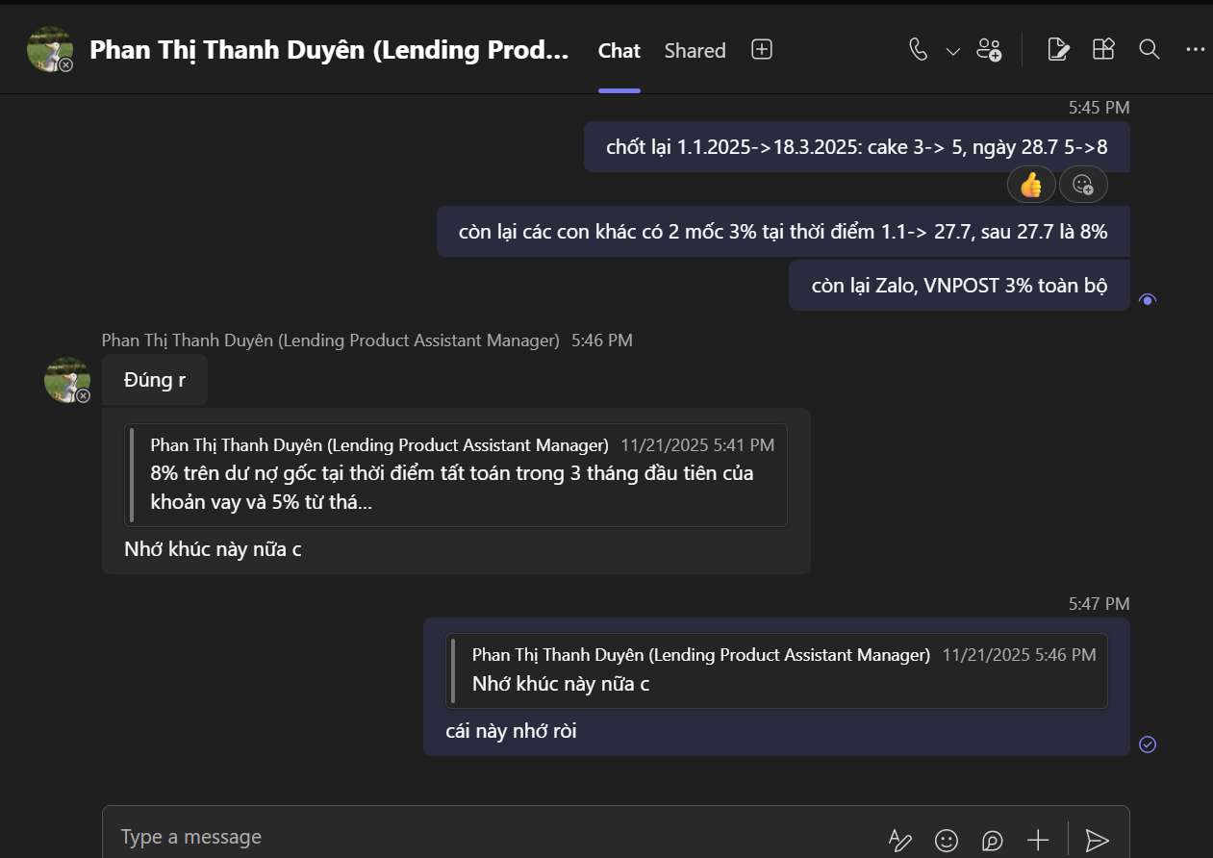

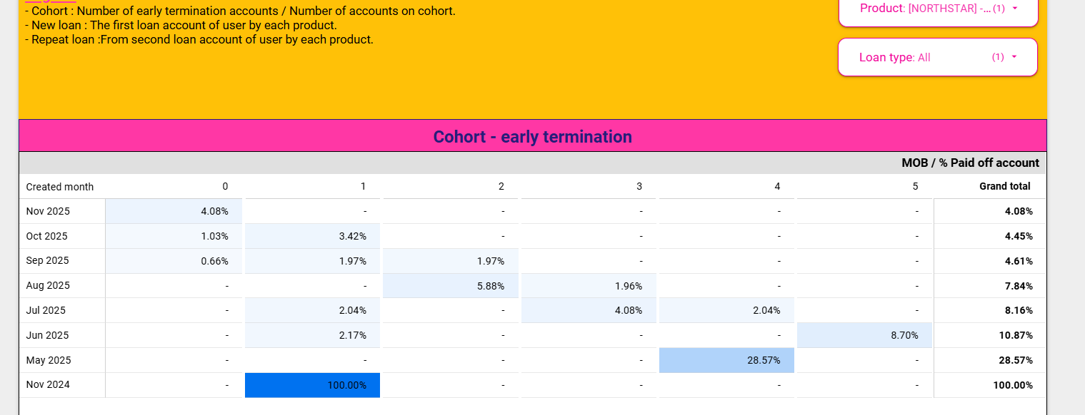

 |  |  |  |  |  |  |  |  |  |  | VNPOST

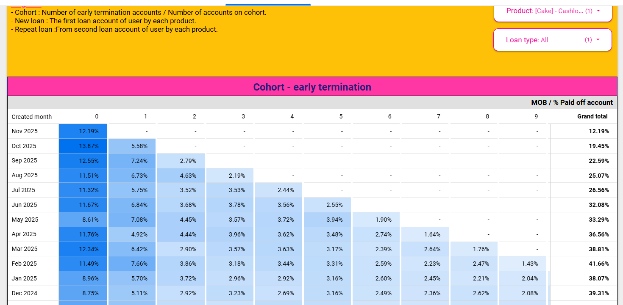

 |  |  |  |  |  |  |  |  |  |  | CAKE

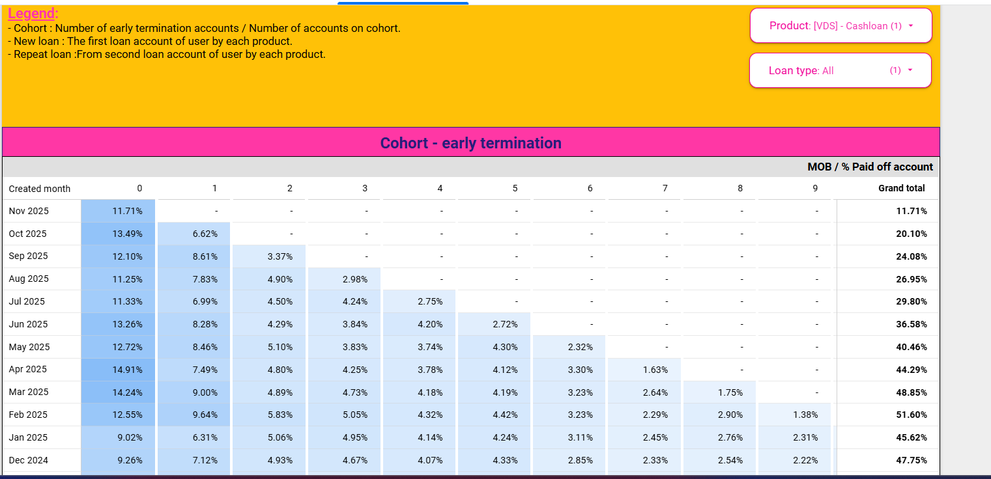

 |  |  |  |  |  |  |  |  |  |  | VDS

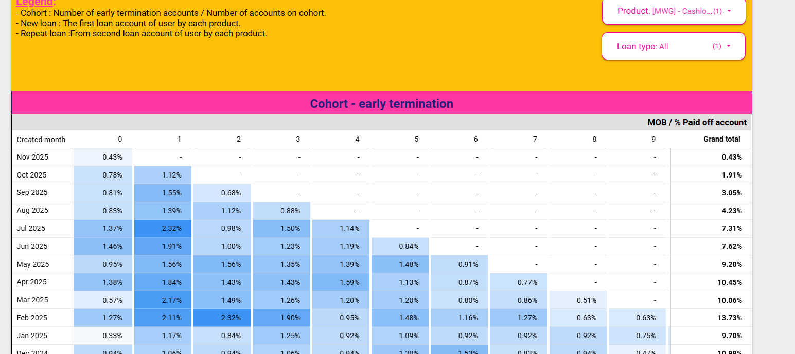
 |  |  |  |  |  |  |  |  |  | MWG

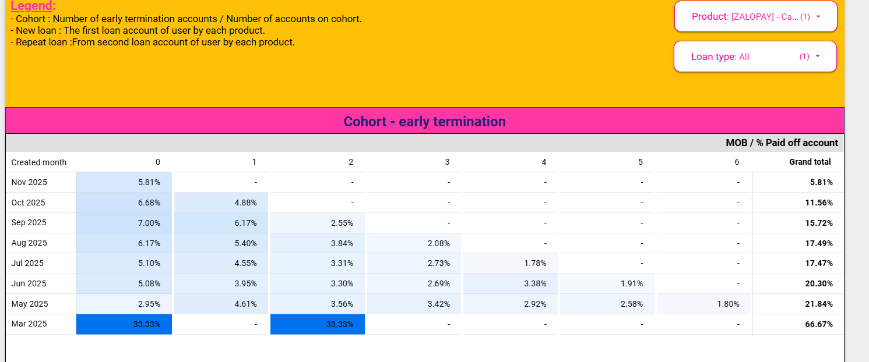
 |  |  |  |  |  |  |  |  |  | Zalopay

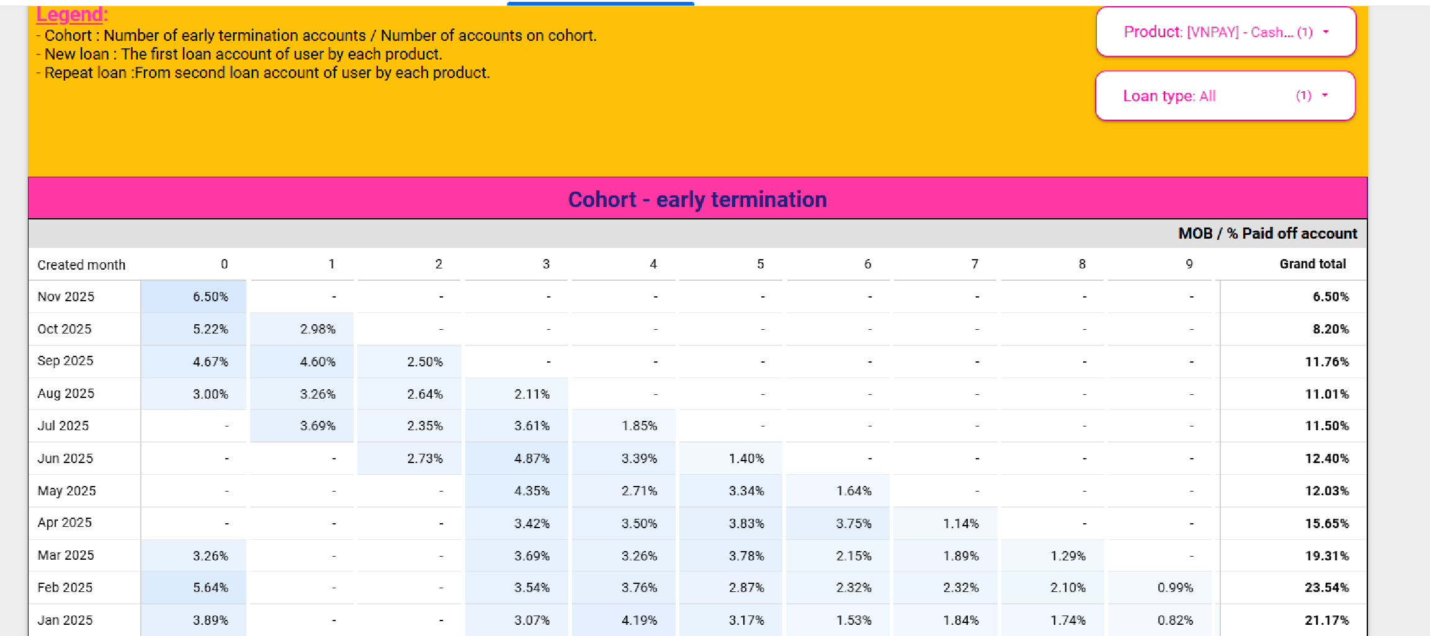
 |  |  |  |  |  |  |  |  |  | VNPAY

 |  | MOB1-3 |  |  |  |  |  |  |  |  |  |  |  | MOB4-end
RATE
 |  | 1 | 2 | 3 | 4 | 5 | 6 | 7 | 8 | 9 | 10 | 11 | 12 |  |  | 1 | 2 | 3 | 4 | 5 | 6 | 7 | 8 | 9 | 10 | 11 | 12
CL | VDS | 3% | 3% | 3% | 3% | 3% | 3% | 3% | 8% | 8% | 8% | 8% | 8% | CL | VDS | 3% | 3% | 3% | 3% | 3% | 3% | 3% | 5% | 5% | 5% | 5% | 5%
CL | VDS | 3% | 3% | 3% | 3% | 3% | 3% | 3% | 8% | 8% | 8% | 8% | 8% | CL | VDS | 3% | 3% | 3% | 3% | 3% | 3% | 3% | 5% | 5% | 5% | 5% | 5%
CL | CAKE | 3% | 3% | 3% | 5% | 5% | 5% | 5% | 8% | 8% | 8% | 8% | 8% | CL | CAKE | 3% | 3% | 3% | 5% | 5% | 5% | 5% | 5% | 5% | 5% | 5% | 5%
CL | MWG | 3% | 3% | 3% | 3% | 3% | 3% | 3% | 8% | 8% | 8% | 8% | 8% | CL | MWG | 3% | 3% | 3% | 3% | 3% | 3% | 3% | 8% | 8% | 8% | 8% | 8%
CL | VNPAY | 3% | 3% | 3% | 3% | 3% | 3% | 3% | 8% | 8% | 8% | 8% | 8% | CL | VNPAY | 3% | 3% | 3% | 3% | 3% | 3% | 3% | 8% | 8% | 8% | 8% | 8%
CL | ZaloPAY | 3% | 3% | 3% | 3% | 3% | 3% | 3% | 3% | 3% | 3% | 3% | 3% | CL | ZaloPAY | 3% | 3% | 3% | 3% | 3% | 3% | 3% | 3% | 3% | 3% | 3% | 3%
CL | VNPOST | 3% | 3% | 3% | 3% | 3% | 3% | 3% | 3% | 3% | 3% | 3% | 3% | CL | VNPOST | 3% | 3% | 3% | 3% | 3% | 3% | 3% | 3% | 3% | 3% | 3% | 3%

 | Balance
 | VDS | 1,147,479,030,231 | 1,059,836,524,693 | 1,075,941,072,798 | 1,136,717,782,140 | 1,178,814,582,203 | 1,219,457,237,377 | 1,378,305,772,338 | 1,490,245,196,812 | 1,689,128,717,794 | 1,873,560,534,525 | 2,072,466,106,173 | 2,269,684,868,394
 | VDS | 9,787,251,521 | 9,283,199,996 | 9,564,466,715 | 9,405,286,904 | 9,191,757,861 | 8,337,120,782 | 7,983,124,244 | 7,828,795,755 | 7,633,800,771 | 7,459,775,694 | 6,974,057,806 | 6,432,786,980
 | CAKE | 617,388,935,208 | 641,355,826,984 | 714,122,331,087 | 828,149,405,266 | 942,281,111,056 | 1,061,749,655,584 | 1,263,411,463,377 | 1,408,151,899,248 | 1,661,204,287,348 | 1,884,077,906,690 | 2,174,765,666,320 | 2,357,795,195,257
 | MWG | 36,367,269,639 | 46,067,112,309 | 65,390,137,765 | 87,363,644,373 | 113,146,946,702 | 143,342,303,049 | 182,312,198,583 | 229,400,437,441 | 310,005,556,768 | 375,444,603,055 | 442,698,671,892 | 529,319,867,060
 | VNPAY | 13,469,430,921 | 21,779,092,016 | 31,958,511,524 | 42,799,955,655 | 57,933,433,924 | 69,056,405,609 | 76,005,949,782 | 80,667,491,327 | 91,494,491,443 | 101,068,876,374 | 107,157,807,951 | 114,324,863,034
 | ZaloPAY |  |  | 9,630,000 | 8,294,394 | 28,358,115,388 | 70,729,974,420 | 147,333,061,236 | 210,389,493,640 | 265,187,908,930 | 354,053,782,593 | 405,762,171,754 | 466,276,829,515
 | VNPOST |  |  |  | 31,810,609 | 107,196,374 | 692,239,123 | 1,249,560,912 | 1,781,017,598 | 4,151,089,766 | 9,760,122,310 | 18,483,847,677 | 34,203,552,680

 |  |  | MOB1-3 | MOB4-end
 | CL | VDS | 8.00% | 5.00%
 | CL | VDS | 8.00% | 5.00%
 | CL | CAKE | 8.00% | 5.00%
 | CL | MWG | 8.00% | 8.00%
 | CL | VNPAY | 8.00% | 8.00%
 | CL | ZaloPAY | 3.00% | 3.00%
 | CL | VNPOST | 3.00% | 3.00%

